Planilha1
 | Se nao aprender PROGRAMAÇÃO com esse video. - ̗̀ DESISTE ̖́- -- Fiasco
 | https://www.youtube.com/watch?v=A1BaZr82XJI&t=321s

1) | Como internet funciona: |  | Protocolo HTTP, HTTPS,

2) | Experiência do usuário / Design Visual: programar é resolver o problema de outras pessoas;

3) | GitHub: | "rede social" para programadores

4) | HTML e CSS: | Curso em vídeo
 | Flexbox (jogo p/ aprender): |  |  | https://codingfantasy.com/games/flexboxadventure/play

5) | Framework: | Coleção de estilos pré-definidos e componentes reutilizáveis;
 |  | Bootstrap, Bulma, Fundation, Tailwindcss
 |  | Enquanto aprendo o Framework, HTML E CSS, continuar treinando/copiando/aprendendo/ buscamdo novos sites para copiar, pequenas partes do site que posso treinar
 |  | Dica: | https://www.awwwards.com/
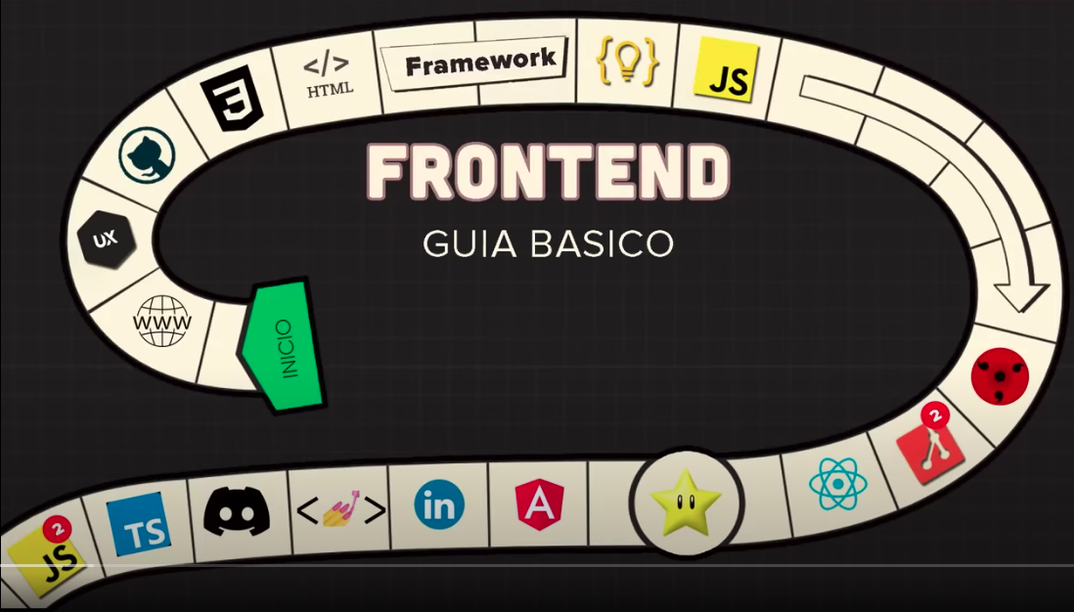
 |  |  | Sites para se inspirar
 |  |  | https://www.frontendmentor.io/
 |  |  | Ele da um projeto, com instruções e tu tenta fazer o site
6) | JavaScript: | Curso em Vídeo
 |  | Alura: JavaScript e HTML, pratique lógica com desenhos.....
 |  | Jschallenger
 |  |  | Desafios de JavaScript (Praticar)
7) | Vencer a procrastinação:
 | https://www.youtube.com/watch?v=5s5NyhM0fxo

 | COMO EU COMEÇARIA NA PROGRAMAÇÃO EM 2023

 | Aprender algoritmo com a linguagem: |  |  | Leetcode | https://leetcode.com/
 |  |  |  | Hacker rank | https://www.hackerrank.com/
 |  |  |  | Code wars | https://www.codewars.com/

 | Fazer projetos: | Repositórios | App Ideas |  | https://github.com/florinpop17/app-ideas
 |  |  | Project Based Learning |  | https://github.com/practical-tutorial...

